2200
2025BRM1031近畿1000km近江八幡「賀の道(全)」 |  |  |  |  |  | 2025/10/31 22：00スタート 日出6:15 日没17:02 |  |  |  | 1/4
 |  |  |  | × | ←標識・案内看板等なし |  |  |  | ver.1.0.0
 | 形状 | 信号 | ポイント | 標識 | 現在地からの進行先 |  | 現在地までの |  | 備考 | PC間
 |  |  |  |  | 方角 | 道路 | 区間 | 合計
1 | | |  | START: 近江八幡駅南口 |  |  | 市道 |  | 0.0 | OPEN 22:00、CLOSE 22:30。 装備チェックとスタッフサイン記入後、速やかにスタート。
2 | 十 | S |  |  | 右折 | 市道 | 0.9 | 0.9 | 左奥 フレンドマート、右手前 バーミヤン、右奥 くら寿司
3 | 十 | S | 若宮町S |  | 左折 | K326>K541>市道>K13>R477>K13 | 1.7 | 2.6 | 右手前 7-11
4 | Y | S | にごり池S |  | 左方向 | K13 | 13.9 | 16.5 | 右手 平和堂(閉店後なので真っ暗)。Y字路を左方向へ
5 | 十 | S | 近江大口S |  | 右折 | 市道 | 0.2 | 16.7 | 右手前 ドラッグユタカ
6 | ┬ |  |  |  | 左折 | K13 | 0.1 | 16.8 | 正面 ヤマト運輸
7 | 十 |  |  | × | 左折 | 市道(旧東海道) | 1.9 | 18.7 | 踏切を渡った後の十字路を左折。左奥 石碑「吉見神社」
8 | ┬ |  |  |  | 右折 | K4 | 0.3 | 19.0 | 左手に踏切。交通量が多いので道路横断に注意。
9 | ┤ | S |  |  | 左折 | K4 | 0.9 | 19.9 | 青看板「←甲賀、←信楽」、白看板「↑妙感寺」 左折して橋を渡る。
10 | 十 | S | 県道三雲S |  | 右折 | K53 | 0.7 | 20.6 | 青看板「↑伊賀 甲賀、→信楽」、右奥 (株)三峰環境サービス。この先、アセボ峠。これより野生の王国。動物に注意。30.0km地点右手が紫香楽宮跡。
11 | 十 | S | 牧東S |  | 右折 | R307>K138 | 10.2 | 30.8 | 青看板「←東近江 水口、→枚方 宇治田原」、白看板「→陶芸の森」、左手前 ファミマ。
12 | 十 | S | 江田S |  | 右折 | R422 | 6.7 | 37.5 | 青看板「←伊賀、↑多羅尾、→大津 宇治・木津」 右奥看板「→タラオカントリークラブ、ホテルレイクヴィラ」
13 | 十 | S | 立石橋S |  | 左折 | R307 | 1.0 | 38.5 | 青看板「←大津 枚方、→東近江 水口」 白看板「→陶芸の森」
14 | 十 | S |  |  | 左折 | K5 | 2.3 | 40.8 | 青看板「←和束、↑枚方 大津」、左折して湯船、和束へ。
15 | 十 | S |  |  | 右折 | R163 | 21.6 | 62.4 | 青看板「←伊賀 笠置、→木更津市 山城」
16 | 十 | S | 海住山寺口S |  | 左折 | K44 | 0.9 | 63.3 | 青看板「←加茂、↑木更津市 山城」、白看板「→海住山寺」、この辺りが恭仁京跡。
17 | 十 |  | 常念寺前S |  | 右折 | K44 | 2.4 | 65.7 | 青看板「→奈良」
18 | 十 |  |  |  | 左折 | K44 | 0.2 | 65.9 | 青看板「←奈良」、直進すると道が狭くなる。
19 | ┬ | S |  |  | 右折 | K44 | 1.1 | 67.0
20 | 5叉 | S | 梅谷S |  | 左折 | K44 | 3.4 | 70.4
21 | ┬ | S | 梅美台S |  | 左折 | K44 | 0.4 | 70.8
22 | 十 | S | 梅谷口S |  | 左折 | K754 | 1.3 | 72.1 | 青看板「←柳生 奈良公園、↑大和郡山 平城京跡、→木津」、白看板「↑奈良公園バスターミナル」、左奥 ローソン
23 | ├ | S | PhotoControl-1 東大寺 転害門 (転害門S) |  | 左側 (直進) | K754>R169 | 2.4 | 74.5 | 石碑「東大寺旧境内」とブルべカードを1枚の写真で撮影。(カードの色が分かればOK) 転害門は東大寺創建当時の建築物の中で唯一現存する国宝の門です。
24 | Y |  |  |  | 右方向 (直進) | R169 | 17.6 | 92.1 | 青看板「←、↖榛原、↑橿原 明日香、→」 白看板「↖大神神社」、「↑安倍文殊院」
25 | 十 | S | 雷S |  | 左折 | K124>市道>K209 | 7.6 | 99.7 | 白看板「←高松塚」「←甘樫丘」
26 | 十 | S | 飛鳥駅前S |  | 左折 | R169 | 3.1 | 102.8 | 青看板「←吉野 大淀、↑明日香駅、→奈良 橿原」
27 | 十 | S | 下土佐S |  | 右折 | K35 | 2.0 | 104.8 | 青看板「←、↑吉野 大淀、→御所」
28 | 十 | S | 新橋本橋東詰S |  | 左折 | K120 | 1.3 | 106.1
29 | ├ | S | 奉膳S |  | 右折 | K120 | 4.7 | 110.8 | 青看板「↑吉野 大淀、→五條、➘富田林」、陸橋奥を右折
30 | 十 | S | 住川南S |  | 左折 | R168>R24 | 5.5 | 116.3 | 左手前 ローソン
31 | ┤ | S | 犬飼S |  | 左折 | K732 | 6.3 | 122.6 | 青看板「←富貴、↑和歌山 橋本」
32 | 十 | S | 学文路S |  | 左折 |  | 11.9 | 134.5 | 青看板「←和歌山 高野、→R24」
33 | 5叉 | S | 九度山S |  | 右方向 | K13 | 1.7 | 136.2 | 青看板「↖高野、↙九度山駅、↗和歌山 R24、➘」
34 | ┤ | S | 丹生橋東詰S |  | 左折 | K4 | 0.7 | 136.9 | 青看板「←和歌山 かつらぎ、↑R24」
35 | 十 | S | 丹生橋西詰S |  | 右折 | K4＞K13＞R424＞K130 | 0.1 | 137.0 | 進行方向左手に道の駅 九度山。
36 | Y | S |  |  | 右方向 | K130 | 23.2 | 160.2 | 青看板「↖海南、↗和歌山 岩出」
37 | ┬ |  |  |  | 右折 | K130 | 0.3 | 160.5 | 貴志川を渡ってT字路を右折。
38 | ┤ |  |  |  | 左折 | 市道 | 0.1 | 160.6 | 青看板「↑和歌山 岩出」
39 | 十 | S |  |  | 左折 | K10 | 0.8 | 161.4 | 右手前 デイリーヤマザキ
40 | 十 | S | 北山S |  | 右折 | 市道 | 0.7 | 162.1 | 青看板「↑海南、→和歌山」
41 | 十 | S |  |  | 右折 | K13 | 4.4 | 166.5 | 右手にジップドラッグ。正面に線路。
42 | 十 | S | PC-1A ローソン伊太祈曽店 |  | 左側 (直進) | K13 | 4.3 | 170.8 | レシート取得し、カードに記入。 OPEN 11/1 3:02、CLOSE 11/1 9:24 | 170.8
43 | 十 | S | PC-1B ローソン和歌山南インター店 |  | 左奥 (左折) | K160 | 2.6 | 173.4 | レシート取得し、カードに記入。 この先、直進は自転車通行禁止。 OPEN 11/1 3:05、CLOSE 11/1 9:32
44 | 十 |  |  | × | 右折 | 市道 | 0.3 | 173.7 | 線路と橋を越えた直後に右折し堤防を進む。
45 | 5叉 | S |  | × | 直進 | K13 | 1.0 | 174.7 | 信号でK13に合流
46 | 十 | S | 水軒口S |  | 左折 | R42 | 4.3 | 179.0 | 右奥 ファミマ。
47 | Y | S | 和歌浦口S |  | 右折 | 市道 | 0.7 | 179.7 | 右手前 日の丸タクシー
48 | ├ | S | 雑賀崎S |  | 直進 | K15 | 4.2 | 183.9 | 青看板「↖番所鼻、→大阪 和歌山南港 県庁」
49 | | |  | Photo Control-2 雑賀崎灯台 |  | 正面 (折返) | K15 | 1.0 | 184.9 | 灯台とブルべカードを1枚の写真に撮影(カードは色が分かれば良い)、フィニッシュ受付でスタッフに提示。折返し。 首輪を着けていない犬が多く見られるので注意。
2025BRM1031近畿1000km近江八幡「賀の道(全)」 |  |  |  |  |  | 2025/10/31 22：00スタート 日出6:15 日没17:02 |  |  |  | 2/4
 |  |  |  | × | ←標識・案内看板等なし |  |  |  | ver.1.0.0
 | 形状 | 信号 | ポイント | 標識 | 現在地からの進行先 |  | 現在地までの |  | 備考 | PC間
 |  |  |  |  | 方角 | 道路 | 区間 | 合計
50 | ┤ | S | 雑賀崎S |  | 左折 | K15(海岸通り) | 1.0 | 185.9 | 青看板「←和歌山駅 R26、→R42 和歌浦」
51 | 十 | S | 市立松下体育館前S |  | 左折 | K15 | 1.6 | 187.5 | 青看板「←和歌山市駅 久保丁、→紀三井寺 和歌浦」。右奥 ファミリーマート
52 | 十 | S | 加納町S |  | 右折 | K16>K138>K145>R24 | 3.2 | 190.7 | 青看板「←和歌山港、↑和歌山市駅、→県庁」 左手前 香の川製麺、右手前 イエローハット
53 | 十 | S | 和歌山IC南口S |  | 右折 | K143>K9 | 5.7 | 196.4 | 青看板「←黒田、↑大阪 奈良、→和佐」
54 | 十 | S | 船戸S |  | 右折 | K132>市道 | 9.2 | 205.6 | 橋を渡らず右折。
55 | ┬ |  |  |  | 左折 | K10 | 1.4 | 207.0
56 | 十 | S | 丸栖S |  | 左折 | K130 | 0.6 | 207.6 | 青看板「←桃山、↑海南 貴志川」
57 | ┤ |  |  |  | 左折 | K130>R424>K13>K4 | 1.0 | 208.6 | 左手に見える橋を渡る。ここより往路と重複。
58 | 十 | S | 丹生橋西詰S |  | 左折 | K4 | 23.4 | 232.0 | 青看板「↑高野 橋本、↓R24」 右手前 道の駅 柿の郷くどやま
59 | ┬ | S | 丹生橋東詰S |  | 右折 | K13 | 0.1 | 232.1
60 | ５叉 | S | 九度山S |  | 左直進 | K13 | 0.8 | 232.9 | 青看板「↖橋本、←九度山町街、↗九度山駅、 →高野」
61 | 十 | S | 学文路S |  | 右折 | R370＞K55 | 1.7 | 234.6 | 青看板「↑橋本市街 R24、→五條」
62 | Y |  | 中 |  | 右方向 | K55 | 10.9 | 245.5 | 青看板「↖大和二見、↗西吉野」右に坂合部郵便局
63 | 十 | S | 丹原S |  | 左折 | R168 | 1.7 | 247.2 | 青看板「←五條、↗新宮 十津川」 正面 柿の葉すし本舗たなか280
64 | 十 | S | 野原西6丁目S |  | 右折 | 市道>K137 | 0.8 | 248.0 | 白看板「辯天宗総本山如意寺」。右奥 五條病院
65 | 十 | S | 小島S (栄山寺橋北詰) |  | 右折 | K39>市道 | 3.4 | 251.4 | 青看板「←五條、→大淀 下市」
66 | 十 |  |  |  | 左折 | K39>K37 | 16.0 | 267.4 | 吉野神宮の大鳥居をくぐった先の十字路を左折
67 | 十 |  |  | × | 左折 | K37 | 1.1 | 268.5 | 右手前 樋口商店、左手 地面に緑色「ゾーン30」 この先の桜橋は右手の歩道走行を推奨。
68 | 十 | S | 桜橋北詰S |  | 右折 | R169 | 0.2 | 268.7
69 | ┤ | S | 河原屋西S |  | 左折 | K15>K28 | 1.0 | 269.7 | 青看板「←大宇陀、↑熊野」、左奥 ローソン
70 | 十 | S | 三茶屋S |  | 左折 | R370 | 8.1 | 277.8 | 青看板「←大宇陀、↑通行不能、→熊野 川上」
71 | ├ | S | 拾生S |  | 右折 | R166 | 6.4 | 284.2 | 青看板「↑桜井、→松阪 東吉野」 左手 ローソン、道の駅 宇陀路大宇陀
72 | 十 | S |  |  | 左折 | 市道 | 0.1 | 284.3 | 旧街道を進む
73 | ├ |  |  |  | 右折 | K217 | 2.5 | 286.8 | 黄色看板「秀美堂」、右折して橋を渡る
74 | ┤ |  |  |  | 左折 | 市道 | 1.6 | 288.4 | 青看板「←榛原 R370、→東吉野 菟田野」の手前小道を左折
75 | ├ |  | Photo Control-3 八咫烏神社 |  | 左手 (右折) | 市道 | 0.2 | 288.6 | 入口の看板もしくは右折した先の鳥居とブルべカードを1枚の写真に撮影(カードは色が分かれば良い)、フィニッシュ受付でスタッフに提示。右折してコース復帰。
76 | ┬ |  |  |  | 左折 | K31 | 0.1 | 288.7 | 白看板「→宇陀市役所」、橋を渡って右折。左手にオークワ
77 | ┬ | S |  |  | 右折 | K31>市道 | 2.9 | 291.6
78 | 十 |  |  |  | 左折 | R369 | 1.0 | 292.6 | 青看板「←桜井 名張、↑行き止まり、→曽爾 御杖」
79 | 十 | S |  |  | 右折 | R165 | 0.3 | 292.9 | 右奥 「大和の銘菓 宇田川」、鉄道高架をくぐって右折。 この先、自動車通行量増。走行注意。
...
2025BRM1031近畿1000km近江八幡「賀の道(全)」 |  |  |  |  |  | 2025/10/31 22：00スタート 日出6:15 日没17:02 |  |  |  | 1/4
223 | ├ |  |  |  | 右折 | 市道 | 2.2 | 998.1 | 白看板「→まるたけ近江西川」
224 | 十 | S |  |  | 右折 | 市道 | 1.9 | 1000.0 | 右奥 吉野家
225 | | |  | Finish ファミリーマート 近江八幡鷹飼町店 |  | 左側 (直進) | 市道 | 0.4 | 1000.4 | OPEN 11/2 7:59 、CLOSE 11/4 1:00 レシート取得、ブルべカードに打刻時間を記入。
226 | 十 | S | 鷹飼町西S |  | 右折 | 市道 | 0.1 | 1000.5 | 左奥 ココス、右奥 プラージュ
227 | 十 |  |  | × | 右折 | 市道 | 0.1 | 1000.6 | 左手前 ミサワホーム
228 | | |  | Finish受付 Nビル 3階 レンタルルーム |  | 右側 (折返) | 市道 | 0.1 | 1000.7 | OPEN 11/3 16:00、CLOSE 11/4 8:00 指定の駐輪場に駐輪し、3階まで上がる。

Photocontrol参考画像

 |  | PhotoControl-1 東大寺 転害門 |  |  |  |  | Photo Control-2 雑賀崎灯台
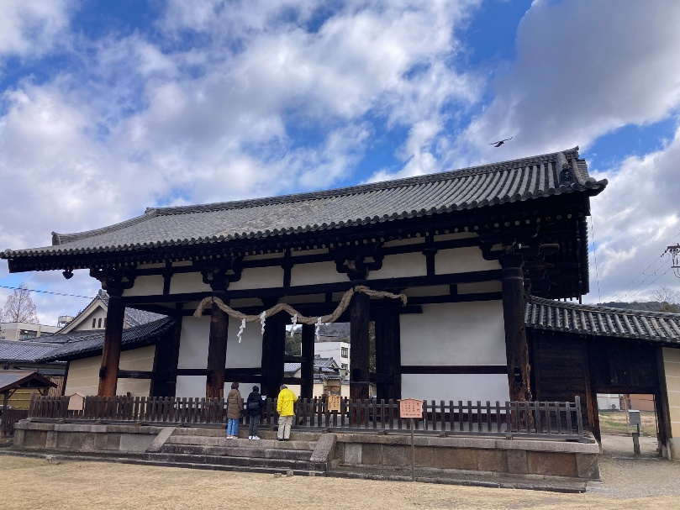
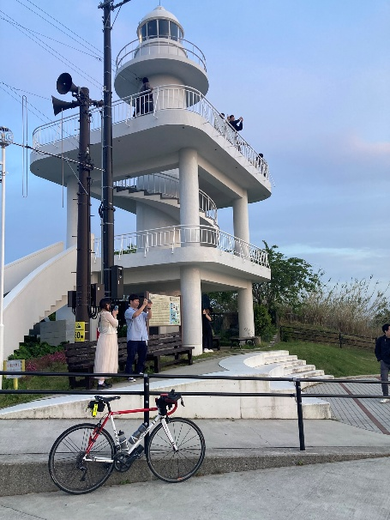

 | Photo Control-3 八咫烏神社
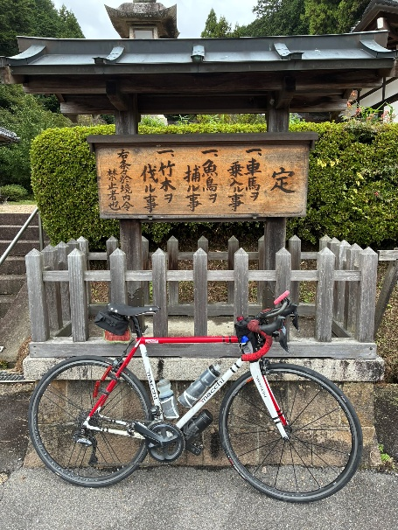
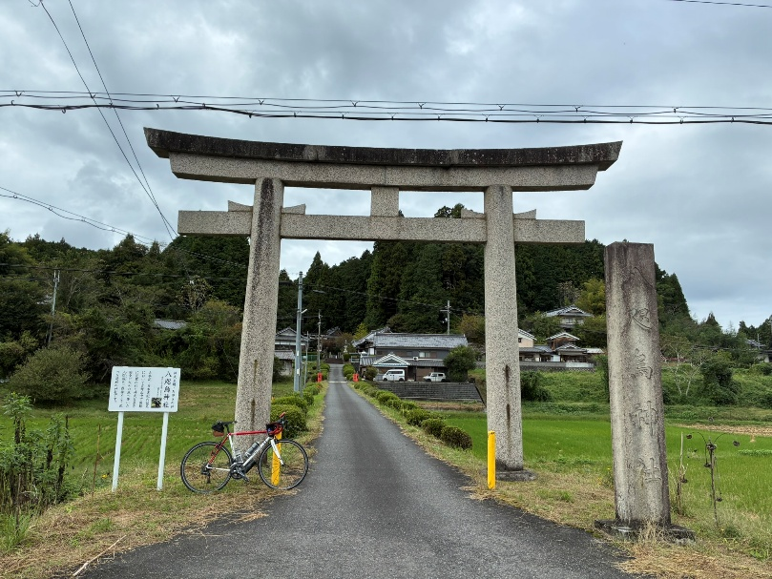
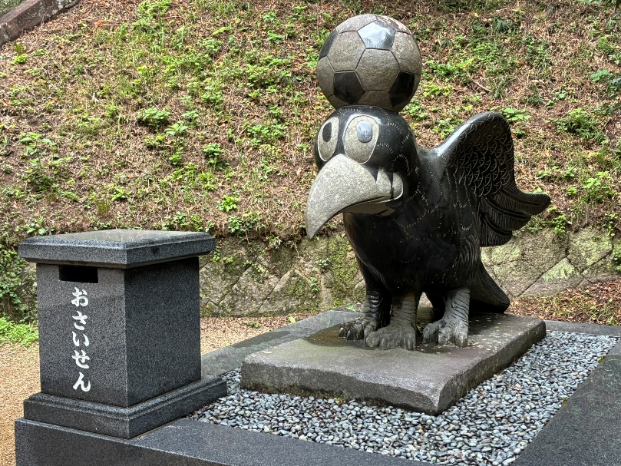

 | Photo Control-4 伊賀上野城
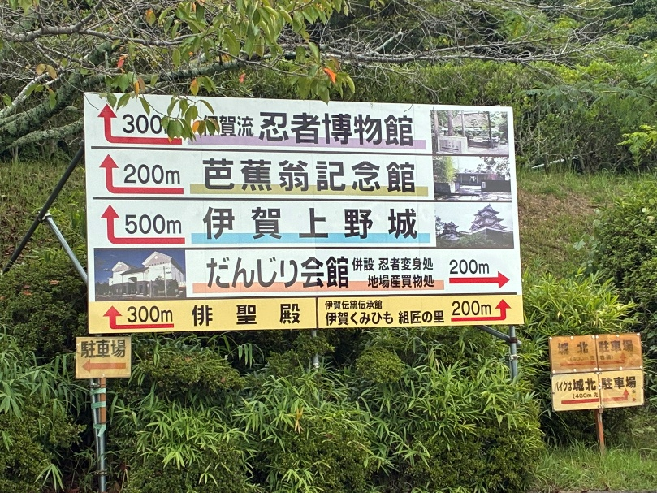
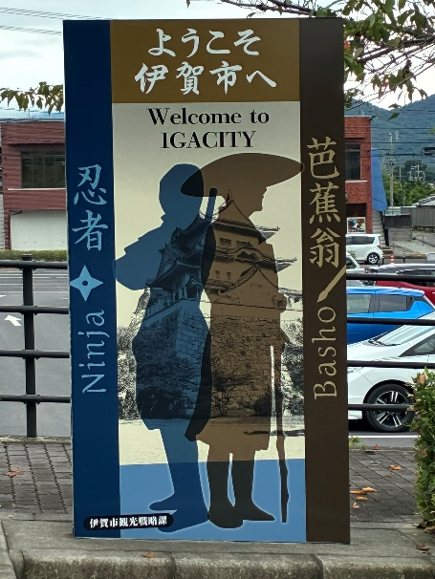
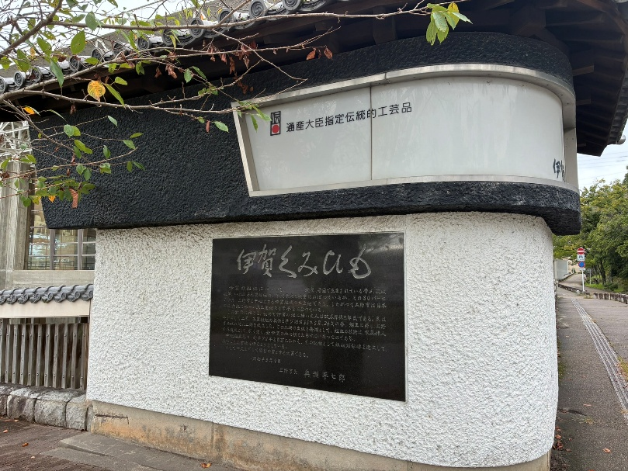

 |  |  | PC-2A / Finish受付 Nビル 3階 レンタルルーム
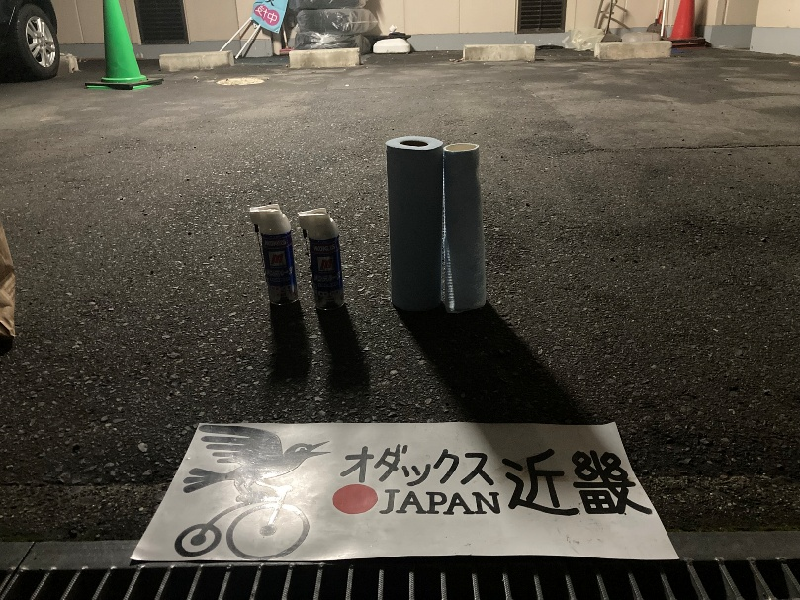
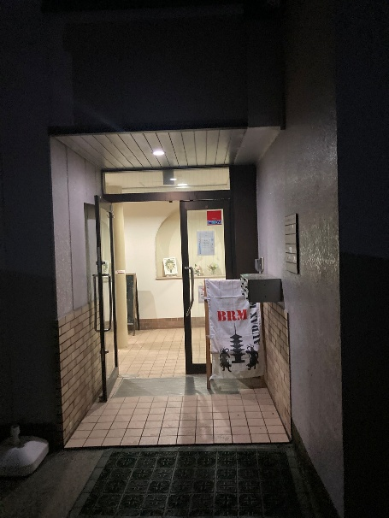
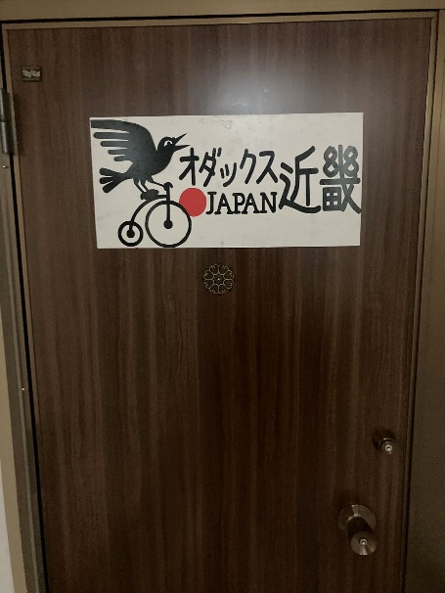

 |  |  | Photo Control-5 多賀大社
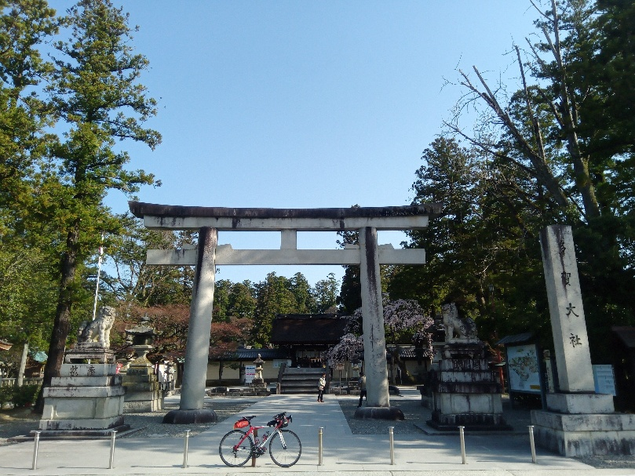

 | Photo Control-5 安宅住吉神社 / 安宅の関 こまつ勧進帳の里
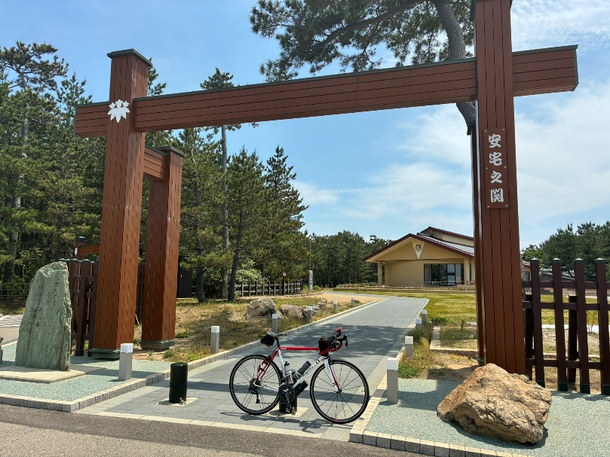
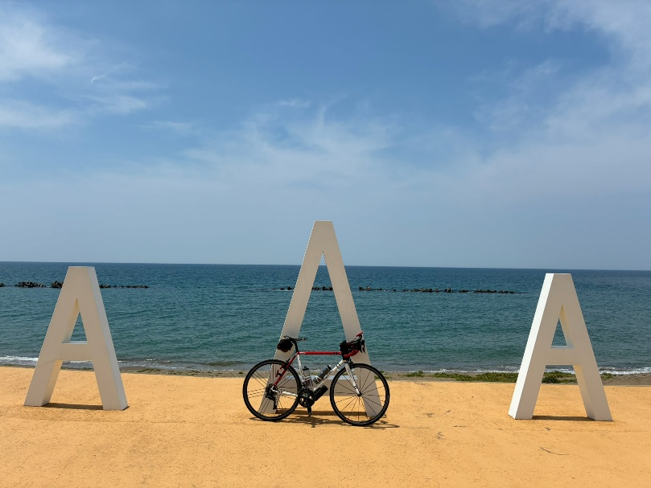
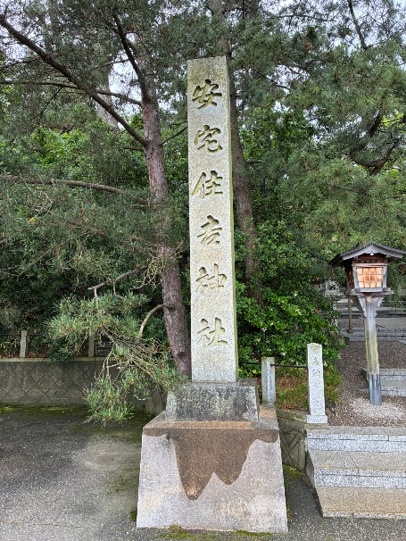

 |  |  | Photo Control-6 道の駅 とぎ 海街道 |  |  |  |  | PhotoControl-7 気比神宮
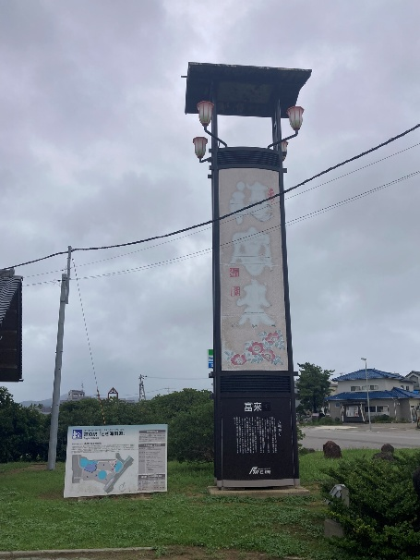
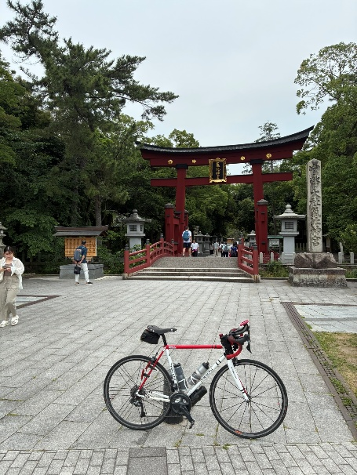

 |  | PhotoControl-8 メタセコイヤ並木 / マキノピックランド |  |  |  |  |  |  | PhotoControl-9 琵琶湖大橋展望台
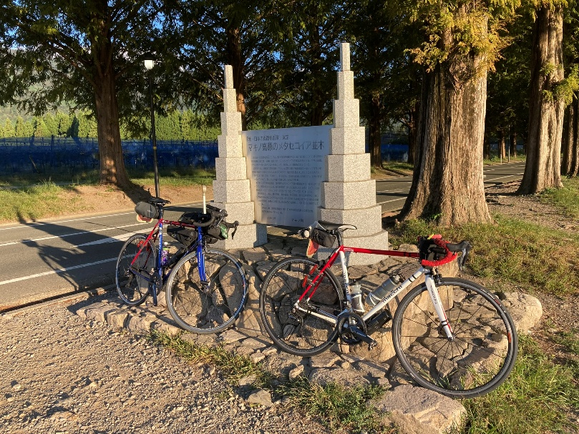
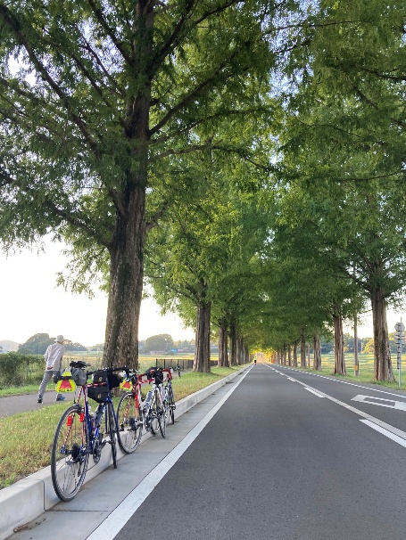
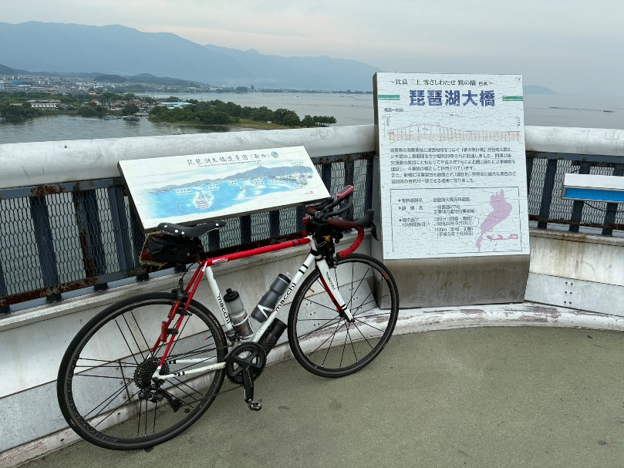

 |  |  |  |  |  |  |  | 道中、お気を付けて良い旅を！
 |  |  |  |  |  |  |  |  | by スタッフ一同

